Figure 9
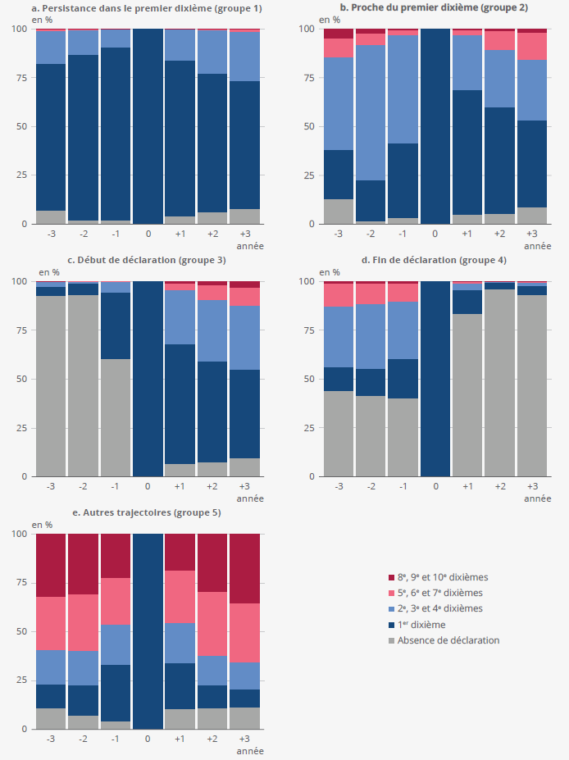
Figure 9 - Situations des personnes entre un et trois ans avant et après avoir connu un épisode de très bas revenu, selon le groupe de trajectoires
 |  |  |  |  |  | en %
Année | Type de trajectoire | Absence de déclaration | 1er dixième | 2e, 3e, 4e dixièmes | 5e, 6e, 7e dixièmes | 8e, 9e, 10e dixièmes
N-3 | 1. Persistance dans le premier dixième | 6.8 | 75.5 | 16.9 | 0.7 | 0.1
N-3 | 2. Proche du premier dixième | 12.9 | 24.9 | 47.8 | 9.9 | 4.5
N-3 | 3. Début de déclaration | 92.8 | 4.5 | 2.4 | 0.3 | 0.0
N-3 | 4. Fin de déclaration | 43.9 | 12.4 | 30.9 | 12.1 | 0.8
N-3 | 5. Autres trajectoires | 9.6 | 11.2 | 16.7 | 30.5 | 32.1
N-2 | 1. Persistance dans le premier dixième | 1.7 | 85.3 | 12.4 | 0.6 | 0.0
N-2 | 2. Proche du premier dixième | 1.4 | 20.7 | 69.4 | 6.2 | 2.3
N-2 | 3. Début de déclaration | 93.3 | 5.9 | 0.7 | 0.0 | 0.1
N-2 | 4. Fin de déclaration | 41.4 | 14.3 | 32.7 | 10.9 | 0.8
N-2 | 5. Autres trajectoires | 7.0 | 14.2 | 16.9 | 31.1 | 30.9
N-1 | 1. Persistance dans le premier dixième | 1.6 | 88.9 | 9.2 | 0.2 | 0.0
N-1 | 2. Proche du premier dixième | 2.8 | 38.3 | 55.8 | 2.7 | 0.4
N-1 | 3. Début de déclaration | 60.4 | 34.2 | 5.2 | 0.0 | 0.1
N-1 | 4. Fin de déclaration | 40.2 | 20.2 | 29.7 | 9.1 | 0.8
N-1 | 5. Autres trajectoires | 6.2 | 28.0 | 21.4 | 25.5 | 19.0
N | 1. Persistance dans le premier dixième | 0.0 | 100.0 | 0.0 | 0.0 | 0.0
N | 2. Proche du premier dixième | 0.0 | 100.0 | 0.0 | 0.0 | 0.0
N | 3. Début de déclaration | 0.0 | 100.0 | 0.0 | 0.0 | 0.0
N | 4. Fin de déclaration | 0.0 | 100.0 | 0.0 | 0.0 | 0.0
N | 5. Autres trajectoires | 0.0 | 100.0 | 0.0 | 0.0 | 0.0
N+1 | 1. Persistance dans le premier dixième | 4.0 | 79.9 | 15.8 | 0.3 | 0.0
N+1 | 2. Proche du premier dixième | 4.5 | 63.8 | 28.6 | 2.7 | 0.5
N+1 | 3. Début de déclaration | 6.6 | 61.6 | 27.4 | 3.7 | 0.8
N+1 | 4. Fin de déclaration | 83.2 | 12.6 | 3.2 | 0.6 | 0.3
N+1 | 5. Autres trajectoires | 9.4 | 26.4 | 23.6 | 24.8 | 15.8
N+2 | 1. Persistance dans le premier dixième | 5.8 | 71.6 | 22.0 | 0.6 | 0.1
N+2 | 2. Proche du premier dixième | 5.6 | 53.9 | 30.1 | 9.1 | 1.3
N+2 | 3. Début de déclaration | 7.2 | 52.0 | 31.5 | 7.2 | 2.1
N+2 | 4. Fin de déclaration | 96.3 | 2.9 | 0.7 | 0.0 | 0.0
N+2 | 5. Autres trajectoires | 9.3 | 15.2 | 18.0 | 30.9 | 26.6
N+3 | 1. Persistance dans le premier dixième | 7.4 | 66.2 | 25.2 | 1.0 | 0.2
N+3 | 2. Proche du premier dixième | 8.2 | 44.6 | 31.8 | 13.5 | 1.9
N+3 | 3. Début de déclaration | 9.3 | 45.7 | 32.2 | 9.3 | 3.5
N+3 | 4. Fin de déclaration | 93.4 | 4.3 | 1.8 | 0.2 | 0.3
N+3 | 5. Autres trajectoires | 10.5 | 11.2 | 15.8 | 30.8 | 31.7
Lecture : Un an après un passage dans le premier dixième de revenu avant redistribution, 4,0 % des personnes du groupe de trajectoires « persistance dans le premier dixième » ne déclarent plus de revenus avant redistribution, 79,9 % sont encore à très bas revenus.
Champ : France, personnes déclarant des revenus inférieurs au premier décile de revenu avant redistribution au moins une année entre 2006 et 2018.
Sources : Insee – DGFiP, POTE de 2003 à 2021, calculs Insee.

